ID 2
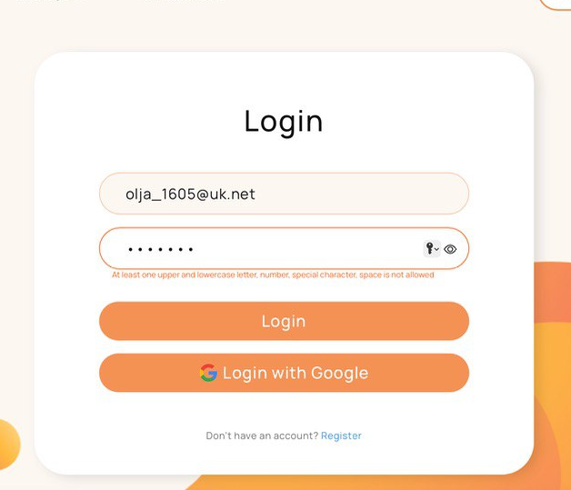
ID | 2
Reporter: | Ольга Подустова | Assignee: |  | Status: | Fixed
Type: | Functional | Severity: | minor | Priority: | Low
Browser: | safari Версія 16.3 (18614.4.6.1.6) | OS: | macOS | OS version | 13.2.1 (22D68)
Summary: | логінка за не валіднимим даними у полі "Password"
Description:

Pre-conditions:
1 | Сайт. https://artemslt.github.io/pet-support-app відкритий у браузері
2
Steps to reproduce:
1 | клік на поле Login
2 | в поле емейл введено валідний емейл
3 | в поле пароль введено не валідний пароль
4
Actual result:
в нотифікації вказує рекомендації до паролю загалом, як при реєстрації

Expected result:
в нотифікації має зʼявитися інформація, що введено не правильний пароль

Attachments:
Additional info:
Нотифікації не вказані в тз, але з точки зору користувача, дана нотифікація не зрозуміла

